15部委
2015年中国政府网站绩效评估指标体系征求意见稿（部委）
一级指标 | 权重 | 二级指标 | 权重 | 评估说明 | 政策依据
信息公开 | 30 | 主动公开 | 15 | 重点考查行政权力清单、财政资金信息及其他主动公开信息的情况。 （1）行政权力清单：公布行政审批事项的项目编码、审批部门、项目名称、设定依据、审批对象以及服务指南等信息； （2）财政资金：公开本部门财政资金预算分配、使用和决算报告及本部门三公经费的使用情况；发布本部门政府采购信息； （3）其他：人事信息（人事任免、公务员招考和录用）、统计信息、规划计划（十二五规划纲要及解读、2015工作计划及2014年工作总结信息）等政务信息； | 国办发〔2015〕22号
 |  | 依申请公开 | 5 | 开设畅通的在线受理渠道，提供依申请公开结果查询渠道及依申请公开表格下载服务。 | 《政府信息公开条例》
 |  | 政策解读 | 10 | 对涉及群众切身利益或社会高度关注或专业性比较强的重要政策信息的制定背景、依据、意图、内容、措施等进行详细解读；运用图片、图表、图解、视频等可视化方式增强解读效果。 | 国办发（2013）100号 国办发〔2014〕57号
在线服务 | 25 | 便民服务 | 15 | 抽查履行业务职责产生的各类便民服务、信息查询服务提供及维护保障情况。 | 国办发〔2006〕104号 国办发〔2015〕22号
 |  | 办事服务 (有审批职能) | 10 | 围绕用户对象、服务主题整合提供“一体化、场景式或快速指引”服务情况。 | 国办发〔2006〕104号
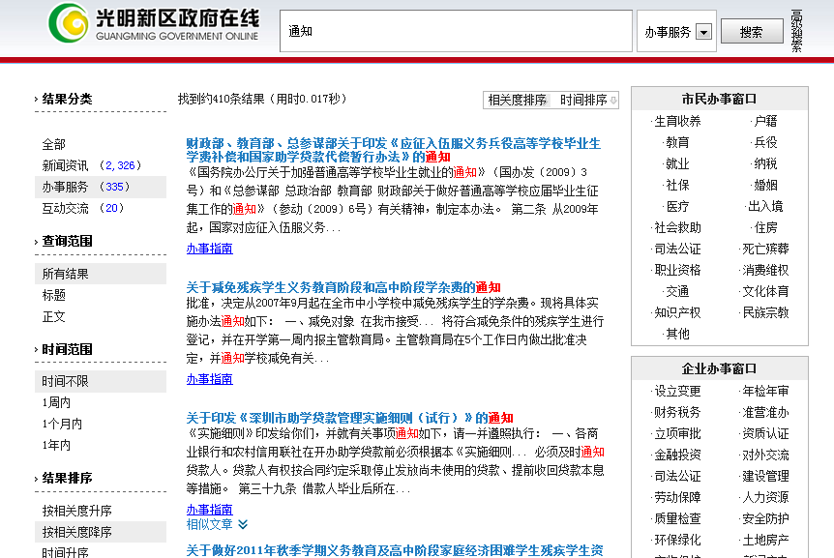
 |  | 业务专题 (无审批职能) | 10 | 围绕部门重点业务工作、重大决策决定建立专题专栏，考查专题栏目信息数量和更新情况。
互动交流 | 15 | 信箱渠道 | 5 | 设立功能便捷的在线咨询投诉类渠道，并能及时有效的反馈用户信件。 （1）渠道建设：设立在线信箱类互动渠道，提供操作使用说明；设置信件查询渠道；设置答复满意度调查评价功能。 （2）反馈情况：公开有1年内的有效信件；能够对一般信件在7个工作日内给予回复或反馈，无敷衍、推诿、答非所问等情况。 | 国办发〔2014〕57号
 |  | 民意征集 | 5 | 设置网上调查、意见征集等民意征集渠道，公众可有效表达合理诉求。 （1）民意征集渠道：就重大规划、政策制定等开展民意征集渠道，广泛征求社会群众意见。 （2）网上调查渠道：开设网上调查功能，就涉及群众利益的政府决策等开展调查活动。 （3）渠道设置效果：2015年度开展的相关活动不少于6次；对征集的结果、采纳情况予以公开，以提升公众积极性。 | 国办发〔2014〕57号 国办发〔2015〕15号
 |  | 在线访谈 | 5 | 开设在线访谈渠道，提供访谈预告信息，开展图片、文字、视频直播及微访谈，同时公众可在线参与讨论，2015年度开展访谈应不少于6次。 | 国办发〔2014〕57号 国办发〔2015〕15号
体验与创新 | 30 | 浏览体验 | 7 | 采用先进的设计理念和技术展现美观、庄重的政府网站特色，如扁平化设计、HTML5、DIV+CSS、SEO优化等。 | 政府网站发展趋势
 |  | 智能服务 | 5 | 提供访问终端自适应、智能搜索、智能问答、个性主页/服务、无障碍浏览等智能化的网站使用体验。 | 国办发〔2014〕57号
 |  | 新媒体融合 | 5 | 开通微博、微信、移动客户端等新媒体，发布权威信息、提供实时服务，用户量大；移动客户端主流应用商店可搜索下载；网站提供二维码扫描、链接等；网站提供分享、评论等新媒体应用。 | 国办发〔2014〕57号
 |  | 数据开放 | 5 | 通过政府网站开放自身业务数据，方便公众使用和获取，开放的数据涉及领域较广泛。 | 政府网站发展趋势
 |  | 国际化程度 | 5 | 根据部门实际情况，提供外文版服务，包括行业信息介绍、动态信息发布、外事服务、交互服务等。 | 国办发〔2006〕104号
 |  | 网站安全 | 3 | 网页是否携带有病毒或被挂马，是否被搜索引擎收录为恶意网站。 | 中网办发文[2014]1号
附加项 |  | 减分项 | ▼5 | 对网站基础功能未达到国家政策要求，网站内容未达到全国政府网站普查要求给予一定减分。 （1）信息公开专栏：未设置信息公开专栏，或设置不规范。 （2）主动公开信息：规划计划、人事信息、统计数据等。 （3）栏目不更新：应更新栏目出现1年以上长期未更新情况。 （4）栏目有效性：存在空白栏目，包括有栏目无内容、栏目内容无实际意义等情况。 （5）链接可用性：存在链接不准确/出错，图片、附件、外部链接无法访问等情况。 | 国办发〔2015〕15号
合计 | 100 | —— | 100

